Sheet3
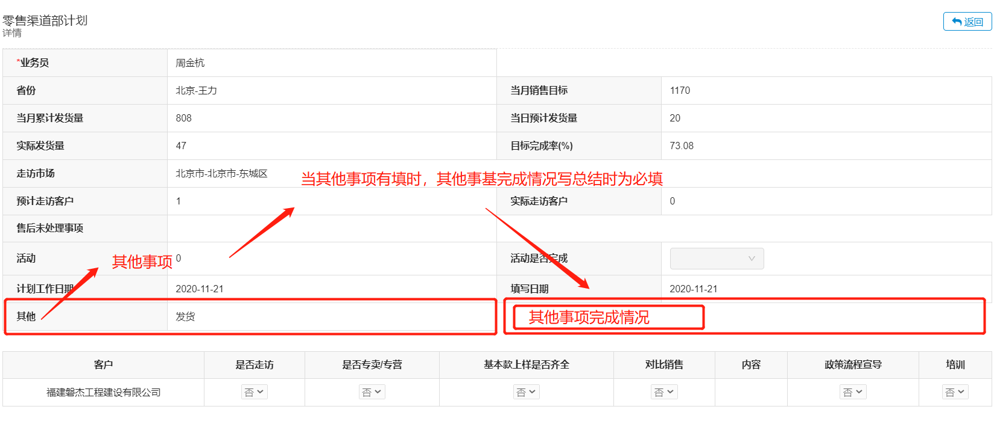
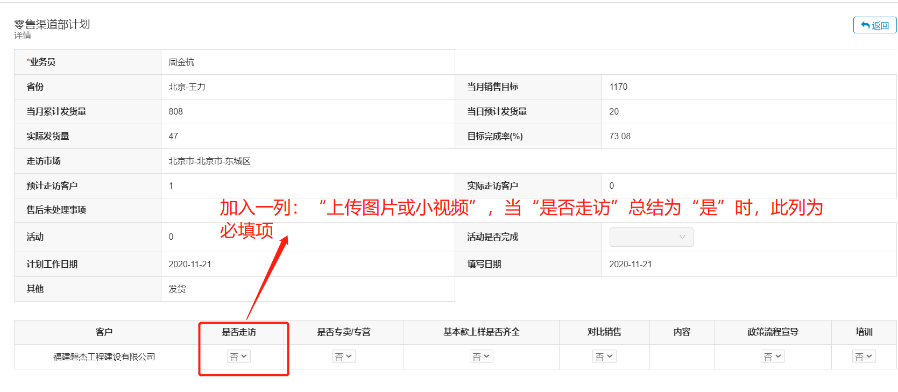

所有工作计划 | 零售渠道部计划
1、将其他字段描述改为其他事项 | 客户 | 是否走访 | 上传图片或者小视频 | 是否专卖/专营 | 基本款上样是否齐全 | 对比销售 | 内容 | 政策流程宣导 | 培训
2、其他事项完成情况：新建计划时不可填，当其他事项不为空在写总结的时候必填
 | 能诚销售人员计划、华爵销售人员计划、金木门销售人员计划、 铝木门销售人员计划、智能锁销售人员计划、木门销售人员计划，铜艺销售人员计划
 | 客户 | 客户属性 | 是否走访 | 上传图片或者小视频 | 是否专卖/专营 | 基本款上样是否齐全 | 对比销售 | 内容 | 政策流程宣导 | 培训 | 工程处理事项
 |  | 工程零售
 |  |  |  | 当客户属性为零售或工程零售时才显示该字段

